Sheet1
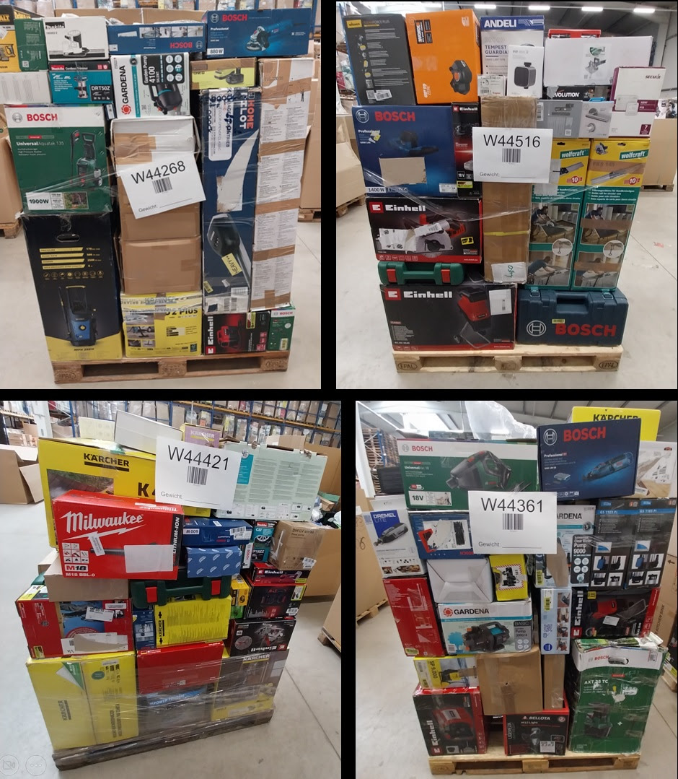
Palette | ItemDesc | Units | Asin | LPN | EAN | Market price
W44147 | ANRAN 4MP FHD Überwachungskamera Set Aussen Akku mit Solarpanel, 4CH Basisstation mit 4X kabellosen Dome Kameras, 360° Schwenkbar, Farbige Nachtsicht mit Flutlicht, Vorinstallierte 64GB Speicherkarte | 1 | B0CGMW647F | LPNHe000876706 |  | 247.34 €
W44147 | BLACK+DECKER Multiponceuse 4 en 1 Autoselect Filaire, 17 Abrasifs, Livrée en Coffret, Orange, 170 x 100 mm | 1 | B003LKNHO2 | LPNHe065871484 | 5035048272008 | 73 €
W44147 | Bosch Akku Reinigungsbürste UniversalBrush (integrierter 3,6-V-Akku, 1 Micro-USB-Kabel und 4 Reinigungsaufsätze enthalten, im Karton) | 1 | B08VMRR821 | LPNHK518264484 | 4053423224344 | 37.81 €
W44147 | Bosch Akku-Kompressor PAO 18V (Zum Aufpumpen von Reifen bis hin zu großen Schlauchbooten; inkl. Reifenventil, Luftpumpenclip, französischem Ventil, Ballnadel, Volumenadapter) | 1 | B0FQV9CJWX | LPNHK528581478 | 4053423327212 | 71.55 €
W44147 | Bosch Leiser Badlüfter 1900 DH 125mm - Zur Belüftung von Bad und Toilette, gegen Feuchtigkeit und Schimmel – Mit Feuchtigkeitssensor und Zeitschaltuhr – 125 mm Durchmesser | 1 | B0D3136NMC | LPNHK540737830 | 4062321994525 | 86.75 €
W44147 | Bosch Turbinenhäcksler AXT 25 TC (2.500 W; geeignet für Holz und harte Gartenabfälle; inklusive Gartenhandschuhe; integrierte Fangbox 53 l; in Karton) – Amazon Edition | 1 | B0C7CX8DNW | LPNXX001305787 | 4059952661148 | 394.99 €
W44147 | Brennenstuhl Garant V2 IP44 bęben kablowy 40 m na zewnątrz (Made in Germany, 3 gniazda bezpieczeństwa z ulepszoną ochroną przed dotykiem, specjalne tworzywo sztuczne) | 1 | B0DM5Q24PZ | LPNHK521638829 | 4007123695126 | 89.06 €
W44147 | Burg-Wächter Geldkassette abschließbar mit Schlüssel und Hartgeldeinsatz, Stahlblech, Money 5025, Schwarz | 1 | B000K0C3XC | LPNHK519065613 | 4003482107003 | 11.09 €
W44147 | DEWALT - Meuleuse d'angle filaire 125mm à vitesse variable, 1500W avec interrupteur anti-redémarrage - Kit de surfaçage, DWE4257KT-QS | 1 | B072RCDV3S | LPNHe066184203 | 5035048659786 | 261.98 €
W44147 | Einhell Akku-Farbsprühsystem TE-SY 18/90 Li-Solo Power X-Change (18 V, 1000 ml/min Förderleistung, 1200 ml Behälter, regulierbare Luft-/Farbmenge, inkl. Zubehör, ohne Akku) | 1 | B0CWR6JV9G | LPNHK522448339 | 4006825673234 | 96.7 €
W44147 | Einhell Akku-Flachdübelfräse TE-BJ 18 Li-Solo Power X-Change (18 V, Li-Ion, stufenlose Winkel-/Höheneinstellung, 6-stufige Tiefenverstellung, ohne Akku &amp;amp; ohne Ladegerät) | 1 | B09VPWN2WL | LPNHK498641498 | 4006825660302 | 89.99 €
W44147 | Einhell Kompressor TC-AC 190/50/8 (1500 W., max. 8 bar, 50 l-Tank, 165 l/min Ansaugleistung, Motordrehzahl 2850 min^-1, Druckminderer, Manometer, Ölschmierung) | 1 | B08J42ZLPS | LPNXX000801493 | 4006825651720 | 172.33 €
W44147 | EISL COOL Waschtischarmatur mit herausziehbarer Brause zum Haarewaschen, wassersparender Wasserhahn, Wasserhahn Bad, Chrom | 1 | B07VPS56LZ | LPNHK499077746 | 9002560798893 | 60.39 €
W44147 | Engelbach® Design Siphon für Waschbecken &amp;amp; Waschtisch - Mit Reinigungsöffnung - Universal Abflussrohr 1 1/4&amp;quot; - Geruchsverschluss, Syphon inkl. Gummimanschette und Anleitung | 1 | B0CNNL5X24 | LPNHK499208214 | 4262358060419 | 28.07 €
W44147 | Evolution Handkreissäge R185CCS Kreissäge Tauchsäge 1600W Inkl. Ø 185 mm HM-Sägeblatt Mehrzweck Multi-Material-Schneiden Holz, Aluminium, Stahl, Kunststoff | Scie Circulaire mit Führungsschiene | 1 | B07S5VRKBB | LPNHK509949162 | 849713078100 | 95.07 €
W44147 | FALKENWERK Ofenventilator ohne Strom inkl. Kaminthermometer &amp;amp; Ofenhandschuh - Leiser Kaminventilator - Wärmebetriebener Ventilator für Kaminofen - Ofen Ventilator zur Wärmeverteilung | 1 | B0BSH2GY18 | LPNHK504301763 | 4260765570279 | 24.21 €
W44147 | Gardena Schmutzwasser-Tauchpumpe 16000: Tauchpumpe mit Fördermenge 16.000 l/h, Automatic-Funktion, Schwimmschalter mit Dauerlauffunktion, Schnellkupplungssystem, 450 W (9042-20) | 1 | B08LNQ9VZC | LPNHK534551794 | 4078500053303 | 85.81 €
W44147 | Geberit Revisionsplatte, ‎115.883.KJ.1, Weiß - Sigma 30, 1 | 1 | B01CT64DFK | LPNRP077218124 | 4025416516750 | 69 €
W44147 | GROHE Mitigeur thermostatique douche Precision Feel, montage mural, indicateur de température, filtres intégrés, poignées métalliques, rosaces incluses, chromé, 34788000 (Import Allemagne) | 1 | B08GKX17LJ | LPNHe070961140 | 4005176613050 | 196 €
W44147 | Güde Schmutzwassertauchpumpe GS 1103 PI (1100 W, Fördervolumen: 20.000 l/h, max. Förderhöhe: 8 m, max. Eintauchtiefe: 7 m, Laufrad aus Noryl, Edelstahlmantel &amp;amp; -welle, Thermoschutz, Schwimmerschalter) | 1 | B07L61MPR1 | LPNHK534483929 | 4015671854162 | 49.97 €
W44147 | Güde Spaltkeilverlängerung zu 2040/1962 (C40-Stahl verzinkt, zum Spalten von Brennholz, passend Holzspalter DHH 1250/12 T, DHH 1330/11 T, Basic 10T/ DTS, Basic 14T/DTS ECO ab Ser. 60474) | 1 | B0055IIYBY | LPNHK449456351 | 4015671202246 | 39 €
W44147 | HARDY WORKING TOOLS Metall Abstreifgitter, 10 Stück Farbgitter, Malergitter Länge 40cm, Breite 26cm, Farbabstreifgitter, Abrollgitter für Renovierung, Metall, A0145-493026 | 1 | B0B3XYJDP1 | LPNHK330988740 | 5905061046866 | 28.9 €
W44147 | Home Pilot - Gurtwickler Pure, Rollladenantrieb. Elektrischer Gurtwickler | Nachrüstung | Unterputz - 10112345 | 1 | B0C5JSVCB1 | LPNHK534480823 | 4031909025388 | 89.99 €
W44147 | Homematic IP Home Control Unit, Smart Home Zentrale, Digitale Steuerung per kostenloser App, Alexa sowie Google Assistant, online und offline Modus, hoher Datenschutz, 160322A0 | 1 | B0DCZGWBMD | LPNHK499336685 | 4047976603220 | 290.96 €
W44147 | Homematic IP Türschlossantrieb – pro, weiß, Smart Home, permanente Türüberwachung, Smart Lock, elektronisches Türschloss, einfach nachrüsten, Tür steuern per App, Alexa &amp;amp; Google Home, 161671A0 | 1 | B0GSB4VBHY | LPNHK534359816 | 4047976616718 | 249.95 €
W44147 | Ideal Standard – Ceraflex Wand-Küchenarmatur, Ausladung 200 mm, mit FirmaFlow Kartusche, Schwenkbereich 180°, Aufputz, verstellbare S-Anschlüsse, Chrom | 1 | B073NSJXM2 | LPNHe041303421 | 3800861056041 | 86.99 €
W44147 | Kärcher Akku Fenstersauger WV 2 Black Edition (Akkulaufzeit: 35 min, 2x wechselbare Absaugdüsen - breit und schmal, Sprühflasche mit Mikrofaserbezug, Fensterreiniger-Konzentrat 20 ml) | 1 | B075F78KDV | LPNHK534946460 | 4054278331393 | 52.58 €
W44147 | Kärcher Akku Fenstersauger WV 2 Black Edition (Akkulaufzeit: 35 min, 2x wechselbare Absaugdüsen - breit und schmal, Sprühflasche mit Mikrofaserbezug, Fensterreiniger-Konzentrat 20 ml) | 1 | B075F78KDV | LPNHK518202353 | 4054278331393 | 52.58 €
W44147 | Kärcher Hidrolimpiadora de Alta presión K 2 Universal Edition, presión 110 Bar, caudal 360 l/h, Pistola y Manguera de Alta presión, Boquilla Turbo, Peso 3,8 kg | 1 | B0CRW1DK2M | LPNWE402447138 | 4066529089076 | 57.99 €
W44147 | Kärcher Hochdruckreiniger K Mini, leicht und kompakt, Druck: max. 110 bar, Durchfluss: 360 l/h, Fläche: 20 m²/h, Gewicht: 3,93 kg, Hochdruckpistole, Dreckfräser, Strahlrohr, Wasserfilter,Schwarz, Gelb | 1 | B0B1JFKFSJ | LPNHK552206438 | 4054278804712 | 105.87 €
W44147 | KÄRCHER Nettoyeur de Vitres WV 2 Black Edition, Autonomie de Batterie : 35 Min, Affichage LED, 2 Raclettes, Pulvérisateur avec Microfibres, 20 ML Nettoyant Vitres Concentré | 1 | B075F78KDV | LPNHe080375701 | 4054278331393 | 44.99 €
W44147 | Kärcher Nettoyeur Haute Pression K 2 Universal Edition, Pression : Max. 110 Bar, Débit : 360 l/h, Surface : 20 m²/h, Filtre à Eau, Poids : 3,8 kg, Flexible et Pistolet Haute Pression, Rotabuse | 1 | B0CRW1DK2M | LPNHe064766713 | 4066529089076 | 73.98 €
W44147 | Kärcher Wv 2 Plus N Limpiadora De Cristales a Batería 100ml | 1 | B0CGHMPFHY | LPNHK533277368 | 4054278977744 | 53.49 €
W44147 | Kludi Mx 399070562 Spültisch-Multi-Einhebelmischer/Niederdruck chrom | 1 | B002VPGLPA | LPNHK500198299 | 4021344058232 | 262.85 €
W44147 | KMINA Bidet Aufsatz für Toilette Kaltwasser Weiß, WC Dusche nicht elektrisch mit 80 cm Schlauch, Toilette Bidet Einsatz mit Selbstreinigungsfunktion und verstellbarer Düse, ultra flach | 1 | B09P1SNJZ4 | LPNHK520822570 | 8436584361558 | 29.99 €
W44147 | LEGRAND - Pack prise Green’up Access pour recharge véhicule électrique + module connecté, recharge accélérée x2, contrôle via smartphone ou assistant vocal, installation facile | 1 | B0CG1LL4K8 | LPNHe060845941 | 3414971975491 | 396.54 €
W44147 | MOVA ViAX 250 Robot Tondeuse sans Fil périphérique, Recommandé 250 m², Cartographie à Assistance IA, Trajectoire en U, Évitement Double Vision, Coupe Bordure Optimisée, Tous Terrains, Contrôle App | 1 | B0G5B2W2MD | LPNHe042492873 | 6977973410430 | 579 €
W44147 | Newthinking Haltegriff mit Saugnapf, Dusche Saugnapf Haltegriff mit Saugwarnung 30cm, Haltegriff Dusche Ohne Bohren Haltegriff Badewanne Badezimmer Gehhilfe für Senioren Bad, 2 Stücke | 1 | B0B9MJK1TZ | LPNHK520685733 |  | 22.52 €
W44147 | ONECE Wandmontage Küchenarmatur mit 2 Strahlarten, Wasserhahn Küche Wandarmatur mit 360° drehbar Auslauf, Mischbatterie Wand Armatur mit Modernes Design, Schwarz | 1 | B09Q8CV5P3 | LPNHK499564590 |  | 33.25 €
W44147 | Reolink 180° 4K Camera Solaire Exterieur WiFi sans Fil avec Vision Nocturne ColorX et Assemblage d'Images Double, WiFi 2.4/5 Ghz, Détection Personne/Véhicule/Animal, Argus 4 Pro+Panneau Solaire | 1 | B0D1BNPRR6 | LPNHK534744778 | 6976930222550 | 179.99 €
W44147 | Reolink 5MP Video-Türklingel PoE mit Chime, UHD Türklingel Kabelgebundene mit Kamera, 180° Ultraweitwinkel, Zwei-Wege-Audio, Personenerkennung, Wasserdicht, Alarme, Kompatibel NVR, Video Doorbell PoE | 1 | B0B4KCSZ2M | LPNHK532661013 | 6975253982134 | 119.99 €
W44147 | Reolink Argus 4 Pro, 4K Solar Überwachungskamera Aussen Akku, ColorX-Nachtsicht, 180°-Weitwinkel, 8MP Kabellose WLAN IP kamera, Dual-band Wi-Fi 6, PIR- &amp;amp; KI-Erkennung, IP66-Wasserdicht, mit Solarpanel | 1 | B0D1BNPRR6 | LPNHK532295998 | 6976930222550 | 179.99 €
W44147 | Reolink Argus 4 Pro, 4K Solar Überwachungskamera Aussen Akku, ColorX-Nachtsicht, 180°-Weitwinkel, 8MP Kabellose WLAN IP kamera, Dual-band Wi-Fi 6, PIR- &amp;amp; KI-Erkennung, IP66-Wasserdicht, mit Solarpanel | 1 | B0D1BNPRR6 | LPNHK518316606 | 6976930222550 | 178.91 €
W44147 | Sonnenschirm Ersatzbezug 3m/270cm/2m/230cm/250cm 8 Streben/6 Streben Anthrazit/Blau/Grau/Rot/Beige UV-Schutz 80 Windfest Stabil für Strand, Terrasse, Garten | 1 | B0C5CZHSZS | LPNHK516713799 |  | 37.23 €
W44147 | STABILA Laser-Entfernungsmesser LD 520 | 1 |  |  | 4005069185626 | 402.82 €
W44147 | Stanley 2-34-775 Rahmenbandmass Power Winder 60 m, 2-34-775 | 1 | B008DI18TI | LPNRP069562165 | 3253562347756 | 30.95 €
W44147 | STANLEY 38-Teiliges Gemischtes Werkzeugset mit Aufbewahrungstasche, Enthält Hammer, Zangen, Schraubendreher, Inbusschlüssel, Maßband, Wasserwaage &amp;amp; Befestigungsmaterial – STMT0-74101 | 1 | B01LZU2OJM | LPNHK453661487 | 3253560741013 | 46.86 €
W44147 | Thermoflow Elex 10 kW Durchlauferhitzer 230 V druckfest | Warmwasserbereiter bis 55 °C | G 1/2“ Anschluss | 5,6 L / min | Durchlauferhitzer für Küchenspüle, Waschtisch oder Bad | 1 | B0C2424244 | LPNHK534568064 | 4260683876965 | 184.6 €
W44147 | Vimar 885G Kit portier pour Installation 1 Usager avec Connexion 4+1 conducteurs; Comprenant: Platine en Saillie avec 1 Bouton, Unité Électronique, Poste d'appartement en Saillie, Transformateur | 1 | B00BEITUPS | LPNHe081244560 | 8013406155849 | 88.13 €
W44147 | WENKO Gewürzkarussell Mod. Bruna 13tlg drehbar mit 12 Gläsern und Deckeln inkl Sticker platzsparend pulverbeschichtet Schwarz Ø 18,5 x 21,5 cm | 1 | B0C9MH7JVT | LPNHK505582499 | 4008838401828 | 23.99 €
W44147 | XIAOMI Outdoor Kamera CW500 Dual, Dual 2.5K Ultra-HD Bildqualität, AI Erkennung, Dual-Band Wi-Fi 6, Sicherheitschip | 1 | B0DK9P27B8 | LPNHK514948971 | 6941812713006 | 69.02 €
W44147 | xTool S1 Air Assist 30L/min Luftstrom Luftunterstützungsset für Lasergravierer zum Entfernen von Rauch und Staub, Geräuscharm und Einfach zu Montieren | 1 | B0CDPSDR61 | LPNHK534842672 |  | 139.95 €
W44184 | ABUS KeyGarage 787 - Schlüsselbox zur Wandmontage - für Schlüssel oder kleine Wertgegenstände - 46331 - Schwarz-Silber | 1 | B001T0HERW | LPNHK541856263 | 4003318463310 | 28.98 €
W44184 | ABUS Tür-Schutzbeschlag KLZS 714 W weiß mit Zylinderschutz rund 12235 | 1 | B00187RV7E | LPNHK542685648 | 4003318122354 | 80.11 €
W44184 | BGS 408 | Nietmutternzangen-Satz | 68-tlg. | M3 - M4 - M5 - M6 - M8 - M10 | inkl. Nietmuttern | Nietzange | Set | 1 | B0171CK11W | LPNHK544834871 | 4026947004082 | 59.99 €
W44184 | BGS 65505 | Stehbolzen-Ausdreher-Satz | 6 - 12 mm | 5-tlg. | 1 | B003DDUHZE | LPNHK553054100 | 4048769002862 | 44.1 €
W44184 | BLACK+DECKER - Balai Vapeur avec Nettoyeur à Main et 5 Accessoires - Multifonctions Puissance 1300W - Temps de Chauffe 25 sec - Tête Pivotante 180° - Réservoir Amovible 350 ml - FSMH13E5-QS | 1 | B076CKRKNH |  | 5035048666005 | 56.66 €
W44184 | Bosch Akku Staubsauger UniversalVac 18 (ohne Akku, 18 Volt System, im Karton) | 1 | B08KGD7F9W | LPNHK544682246 | 4059952570167 | 48 €
W44184 | Bosch elektrische Fahrradpumpe/Luftpumpe/Mini Kompressor EasyPump (3,0 Ah Akku, 3,6 Volt, Autostop-Funktion, 150 PSI, 10,3 bar, LED, über USB-C® wiederaufladbar, im Karton) | 1 | B08HQHW4LS | LPNHK553071648 |  | 54.79 €
W44184 | Bosch limpiadora de Alta presión UniversalAquatak 135 (1900 W, presión: 135 Bar, caudal máx.: 410 l/h, en Caja) | 1 | B06XRDTQFP | LPNHK484152399 | 3165140883795 | 151 €
W44184 | Bosch Professional 18V System Akku Handstaubsauger Gas 18V-1 (inkl. Absaugrohr, Fugendüse, Teppichdüse, Behältervolumen 1 Liter, ohne Akku/Ladegerät) | 1 | B07587Y6D6 | LPNHK311564565 | 3165140888677 | 72.99 €
W44184 | Bosch Professional: detektor GMS 120-27(przewód USB-C, maks. głębokość detekcji metali niemagnetycznych/metali magnetycznych/przewodów pod napięciem/drewna: 120/100/50/30 mm, 2 baterie AA, pokrowiec) | 1 | B0D94P43WT | LPNHK544615030 | 4053423255331 | 119 €
W44184 | Bosch Schlagbohrmaschine AdvancedImpact 900 (Zusatzhandgriff, Tiefenanschlag, Koffer, 900 Watt) | 1 | B06XR3DJRZ | LPNHK531385031 | 3165140840910 | 113.95 €
W44184 | Drehmomentschlüssel Fahrrad 1/4 Zoll, 3-25 Nm, ±3% Fehlergenauigkeit, 72 Zähne Ratsche, 33TLG Torque Wrench Set für Motorrad und Bike, inklusive Verlängerungsstangen, 1/4&amp;quot;- 3/8&amp;quot; Adapter, Stecknüsse | 1 | B0CPXLJXFC | LPNHE967694735 |  | 24.1 €
W44184 | Einhell Akku-Handstaubsauger TE-HV 18/06 Li-Solo Power X-Change (18 V, 72 mbar Saugleistung, inkl. Fugendüse, Polsterdüse, Bodendüse, 0,6 L Staubbehälter, ohne Akku) | 1 | B0BV288KNZ | LPNHK531571004 | 4006825667189 | 54.99 €
W44184 | Einhell Akku-Handstaubsauger TE-HV 18/06 Li-Solo Power X-Change (18 V, 72 mbar Saugleistung, inkl. Fugendüse, Polsterdüse, Bodendüse, 0,6 L Staubbehälter, ohne Akku) | 1 | B0BV288KNZ | LPNHK312959160 | 4006825667189 | 54.99 €
W44184 | Einhell Elektro-Messerhäcksler GC-KS 2540 (2 Wendemesser aus Spezialstahl, große Trichteröffnung, Motorschutzschalter, Häckselgutfangsack, Transportgriff inkl. Stopfer), Rot | 1 | B07QHBK7DB | LPNHK531585631 | 4006825638233 | 114.11 €
W44184 | Einhell Perceuse à colonne TC-BD 500 (500 W, jusqu'à 2 410 tr/min, 9 vitesses, profondeur max. 50 mm, butée de profondeur réglable, table de perçage inclinable, pivotante et réglable en hauteur) | 1 | B0987TDJPK |  | 4006825649925 | 157.95 €
W44184 | Einhell Schmutzwasserpumpe GC-DP 7835 (780W, Ø35 mm Fremdkörper, 15.700 L/h Förderleistung, Schwimmerschalter, Tragegriff, Kabelaufwicklung) | 1 | B00B18KAEG | LPNHK552138218 | 4006825587210 | 39.99 €
W44184 | Einhell Schmutzwasserpumpe GC-DP 7835 (780W, Ø35 mm Fremdkörper, 15.700 L/h Förderleistung, Schwimmerschalter, Tragegriff, Kabelaufwicklung) | 1 | B00B18KAEG | LPNHK552121296 | 4006825587210 | 39.99 €
W44184 | Eve Outdoor Cam – Smarte Überwachungskamera mit Flutlicht, Nachtsicht, Bewegungsmelder, Gegensprechanlage, flexible Installation, WLAN, höchster Datenschutz dank Apple HomeKit Secure Video | 1 | B09Z2T94S3 | LPNHE966925220 | 4260195392199 | 209.95 €
...

